Punto 1
Taller 3: Nicolás González y Juan Fernando Paz

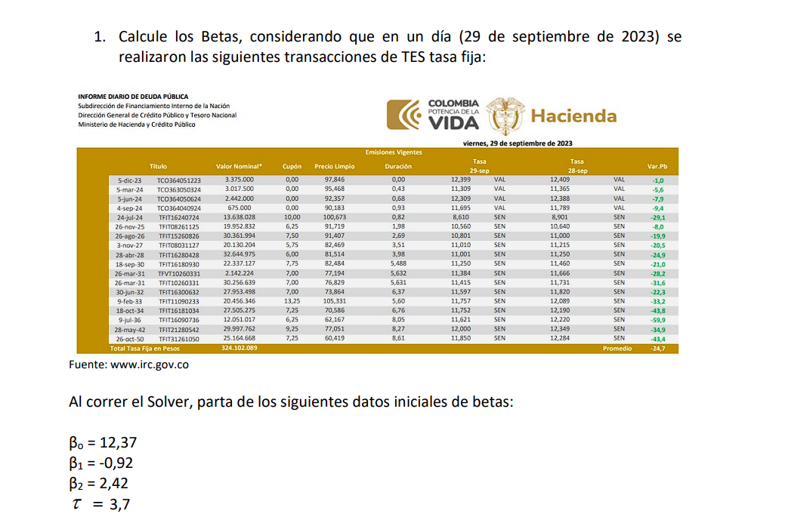

 | Fecha de calculo de la curva |  | 2023-09-29

 | Fecha | Cupón | Precio Limpio | Precio Sucio | Precio Estimado
 | 2023-12-05 | 0 | 97.846 | 97.846 | 98.405
 | 2024-03-05 | 0 | 95.468 | 95.468 | 96.194
 | 2024-06-05 | 0 | 92.357 | 92.357 | 93.923
 | 2024-09-04 | 0 | 90.183 | 90.183 | 91.655
 | 2024-07-24 | 10 | 100.673 | 102.481 | 102.001
 | 2025-11-26 | 6.25 | 91.719 | 96.959 | 97.329
 | 2026-08-26 | 7.5 | 91.407 | 92.085 | 92.737
 | 2027-11-03 | 5.75 | 82.469 | 87.652 | 82.309
 | 2028-04-28 | 6 | 81.514 | 84.013 | 84.231
 | 2030-09-18 | 7.75 | 82.484 | 82.675 | 82.272
 | 2031-03-26 | 7 | 77.194 | 80.742 | 80.874
 | 2031-03-26 | 7 | 76.829 | 80.377 | 80.874
 | 2032-06-30 | 7 | 73.864 | 75.552 | 76.454
 | 2033-02-09 | 13.25 | 105.331 | 113.644 | 116.706
 | 2034-10-18 | 7.25 | 70.586 | 77.399 | 72.207
 | 2036-07-09 | 6.25 | 62.167 | 63.503 | 65.407
 | 2042-05-28 | 9.25 | 77.051 | 80.067 | 84.113
 | 2050-10-26 | 7.25 | 60.419 | 66.994 | 62.908

 | Parametros
 | bo | b1 | b2 | t
 | 10.899694747 | -2.2972214751 | 4.2818349758 | 3.7

Fecha del Flujo | Flujo | Días al Vcto. del Flujo | Tiempo Anualizado | Tasa Spot | Factor de Descuento | Valor Presente
5-Dec-23 | 100 | 67.00 | 0.18356164384 | 0.087612916912 | 0.98404625979 | 98.404625979
 |  |  |  |  | Precio Estimado = | 98.404625979

FechaFlujo | Flujo | Días al Vcto. del Flujo | Tiempo Anualizado | Tasa Spot | Factor de Descuento | Valor Presente

5-Mar-24 | 100 | 158.00 | 0.43287671233 | 0.089635316628 | 0.96194207698 | 96.194207698
 |  |  |  |  | Precio Estimado = | 96.194207698

FechaFlujo | Flujo | Días al Vcto. del Flujo | Tiempo Anualizado | Tasa Spot | Factor de Descuento | Valor Presente

5-Jun-24 | 100 | 250.00 | 0.68493150685 | 0.091532084932 | 0.93923157742 | 93.923157742
 |  |  |  |  | Precio Estimado = | 93.923157742

FechaFlujo | Flujo | Días al Vcto. del Flujo | Tiempo Anualizado | Tasa Spot | Factor de Descuento | Valor Presente

4-Sep-24 | 100 | 341.00 | 0.93424657534 | 0.093272002532 | 0.91654964152 | 91.654964152
 |  |  |  |  | Precio Estimado = | 91.654964152

FechaFlujo | Flujo | Dias al Vcto. del Flujo | Tiempo Anualizado | Tasa Spot | Factor de Descuento | Valor Presente

24-Jul-24 | 110 | 298.00 | 0.81643835616 | 0.092466121947 | 0.92728632481 | 102.00149573
 |  |  |  |  | Precio Estimado = | 102.00149573

FechaFlujo | Flujo | Dias al Vcto. del Flujo | Tiempo Anualizado | Tasa Spot | Factor de Descuento | Valor Presente

26-Nov-23 | 6.25 | 58.00 | 0.15890410959 | 0.087404595322 | 0.98620705707 | 6.1637941067
26-Nov-24 | 6.25 | 424.00 | 1.1616438356 | 0.094748691792 | 0.89577659436 | 5.5986037147
26-Nov-25 | 106.25 | 789.00 | 2.1616438356 | 0.10015460218 | 0.80533367977 | 85.566703476
 |  |  |  |  | Precio Estimado = | 97.329101297

FechaFlujo | Flujo | Dias al Vcto. del Flujo | Tiempo Anualizado | Tasa Spot | Factor de Descuento | Valor Presente

26-Aug-24 | 7.5 | 331.00 | 0.90684931507 | 0.093087136777 | 0.91904884651 | 6.8928663489
26-Aug-25 | 7.5 | 696.00 | 1.9068493151 | 0.09893049138 | 0.82807997613 | 6.210599821
26-Aug-26 | 107.5 | 1061.00 | 2.9068493151 | 0.103225471 | 0.74077311387 | 79.633109741
 |  |  |  |  | Precio Estimado = | 92.736575911

FechaFlujo | Flujo | Dias al Vcto. del Flujo | Tiempo Anualizado | Tasa Spot | Factor de Descuento | Valor Presente

3-Nov-24 | 5.75 | 400.00 | 1.095890411 | 0.094332093043 | 0.90178636199 | 5.1852715814
3-Nov-25 | 5.75 | 765.00 | 2.095890411 | 0.099847867074 | 0.81117603669 | 4.6642622109
3-Nov-26 | 5.75 | 1130.00 | 3.095890411 | 0.10389677404 | 0.72494968504 | 4.168460689
3-Nov-27 | 105.75 | 1494.00 | 4.0931506849 | 0.10683833015 | 0.64577419205 | 68.290620809
 |  |  |  |  | Precio Estimado = | 82.308615291

FechaFlujo | Flujo | Días al Vcto. del Flujo | Tiempo Anualizado | Tasa Spot | Factor de Descuento | Valor Presente

28-Apr-24 | 6.00 | 211.00 | 0.57808219178 | 0.090745503305 | 0.9488938327 | 5.6933629962
28-Apr-25 | 6.00 | 576.00 | 1.5780821918 | 0.097202315488 | 0.85779233459 | 5.1467540075
28-Apr-26 | 6.00 | 941.00 | 2.5780821918 | 0.10195835479 | 0.76885182083 | 4.613110925
28-Apr-27 | 6.00 | 1306.00 | 3.5780821918 | 0.10543696382 | 0.68573630335 | 4.1144178201
28-Apr-28 | 106.00 | 1671.00 | 4.5780821918 | 0.1079582832 | 0.61003320201 | 64.663519413
 |  |  |  |  | Precio Estimado = | 84.231165162

FechaFlujo | Flujo | Días al Vcto. del Flujo | Tiempo Anualizado | Tasa Spot | Factor de Descuento | Valor Presente

18-Sep-24 | 7.75 | 355.00 | 0.97260273973 | 0.093528258052 | 0.9130489001 | 7.0761289757
18-Sep-25 | 7.75 | 720.00 | 1.9726027397 | 0.099255663815 | 0.82218323563 | 6.3719200761
18-Sep-26 | 7.75 | 1085.00 | 2.9726027397 | 0.10346353385 | 0.73524170449 | 5.6981232098
18-Sep-27 | 7.75 | 1450.00 | 3.9726027397 | 0.10653106628 | 0.65494395902 | 5.0758156824
18-Sep-28 | 7.75 | 1816.00 | 4.9753424658 | 0.10875001131 | 0.58212588964 | 4.5114756447
18-Sep-29 | 7.75 | 2181.00 | 5.9753424658 | 0.11032510498 | 0.51724931596 | 4.0086821987
18-Sep-30 | 107.75 | 2546.00 | 6.9753424658 | 0.11142657151 | 0.4596736508 | 49.529835874
 |  |  |  |  | Precio Estimado = | 82.271981661

FechaFlujo | Flujo | Días al Vcto. del Flujo | Tiempo Anualizado | Tasa Spot | Factor de Descuento | Valor Presente

26-Mar-24 | 7.00 | 179.00 | 0.4904109589 | 0.090080990881 | 0.95678487375 | 6.6974941163
26-Mar-25 | 7.00 | 544.00 | 1.4904109589 | 0.096711315711 | 0.86576687442 | 6.060368121
26-Mar-26 | 7.00 | 909.00 | 2.4904109589 | 0.101597815 | 0.77645211046 | 5.4351647732
26-Mar-27 | 7.00 | 1274.00 | 3.4904109589 | 0.10517431076 | 0.6927392821 | 4.8491749747
26-Mar-28 | 7.00 | 1640.00 | 4.4931506849 | 0.10777489832 | 0.61615984639 | 4.3131189247
26-Mar-29 | 7.00 | 2005.00 | 5.4931506849 | 0.10963372103 | 0.54758665834 | 3.8331066084
26-Mar-30 | 7.00 | 2370.00 | 6.4931506849 | 0.11094600956 | 0.48656286931 | 3.4059400851
26-Mar-31 | 107.00 | 2735.00 | 7.4931506849 | 0.11185261834 | 0.4325192159 | 46.279556102
 |  |  |  |  | Precio Estimado = | 80.873923705

FechaFlujo | Flujo | Días al Vcto. del Flujo | Tiempo Anualizado | Tasa Spot | Factor de Descuento | Valor Presente

26-Mar-24 | 7.00 | 179.00 | 0.4904109589 | 0.090080990881 | 0.95678487375 | 6.6974941163
26-Mar-25 | 7.00 | 544.00 | 1.4904109589 | 0.096711315711 | 0.86576687442 | 6.060368121
26-Mar-26 | 7.00 | 909.00 | 2.4904109589 | 0.101597815 | 0.77645211046 | 5.4351647732
26-Mar-27 | 7.00 | 1274.00 | 3.4904109589 | 0.10517431076 | 0.6927392821 | 4.8491749747
26-Mar-28 | 7.00 | 1640.00 | 4.4931506849 | 0.10777489832 | 0.61615984639 | 4.3131189247
26-Mar-29 | 7.00 | 2005.00 | 5.4931506849 | 0.10963372103 | 0.54758665834 | 3.8331066084
26-Mar-30 | 7.00 | 2370.00 | 6.4931506849 | 0.11094600956 | 0.48656286931 | 3.4059400851
26-Mar-31 | 107.00 | 2735.00 | 7.4931506849 | 0.11185261834 | 0.4325192159 | 46.279556102
 |  |  |  |  | Precio Estimado = | 80.873923705

FechaFlujo | Flujo | Días al Vcto. del Flujo | Tiempo Anualizado | Tasa Spot | Factor de Descuento | Valor Presente

30-Jun-24 | 7.00 | 275.00 | 0.75342465753 | 0.092023175348 | 0.93301637314 | 6.531114612
30-Jun-25 | 7.00 | 640.00 | 1.7534246575 | 0.098145674932 | 0.84190251744 | 5.8933176221
30-Jun-26 | 7.00 | 1005.00 | 2.7534246575 | 0.102650416 | 0.75379096322 | 5.2765367425
30-Jun-27 | 7.00 | 1370.00 | 3.7534246575 | 0.1059405273 | 0.67190401236 | 4.7033280865
30-Jun-28 | 7.00 | 1736.00 | 4.7561643836 | 0.10832630818 | 0.5973705157 | 4.1815936099
30-Jun-29 | 7.00 | 2101.00 | 5.7561643836 | 0.11002537791 | 0.53082431911 | 3.7157702337
30-Jun-30 | 7.00 | 2466.00 | 6.7561643836 | 0.1112189125 | 0.47169944965 | 3.3018961475
30-Jun-31 | 7.00 | 2831.00 | 7.7561643836 | 0.11203763315 | 0.41937813334 | 2.9356469333
30-Jun-32 | 107.00 | 3197.00 | 8.7589041096 | 0.11258102748 | 0.37303373382 | 39.914609519
 |  |  |  |  | Precio Estimado = | 76.453813506

FechaFlujo | Flujo | Días al Vcto. del Flujo | Tiempo Anualizado | Tasa Spot | Factor de Descuento | Valor Presente

9-Feb-24 | 13.25 | 133.00 | 0.36438356164 | 0.089094643444 | 0.96805669568 | 12.826751218
9-Feb-25 | 13.25 | 499.00 | 1.3671232877 | 0.09599824139 | 0.87700601206 | 11.62032966
9-Feb-26 | 13.25 | 864.00 | 2.3671232877 | 0.10107382459 | 0.78721474383 | 10.430595356
9-Feb-27 | 13.25 | 1229.00 | 3.3671232877 | 0.10479222723 | 0.70268374823 | 9.310559664
9-Feb-28 | 13.25 | 1594.00 | 4.3671232877 | 0.10749305595 | 0.62535522676 | 8.2859567545
9-Feb-29 | 13.25 | 1960.00 | 5.3698630137 | 0.10943738126 | 0.55562384806 | 7.3620159868
9-Feb-30 | 13.25 | 2325.00 | 6.3698630137 | 0.11080862501 | 0.49369578958 | 6.5414692119
9-Feb-31 | 13.25 | 2690.00 | 7.3698630137 | 0.1117589059 | 0.43882796277 | 5.8144705067
9-Feb-32 | 13.25 | 3055.00 | 8.3698630137 | 0.11239799626 | 0.39033269801 | 5.1719082487
9-Feb-33 | 113.25 | 3421.00 | 9.3726027397 | 0.11280922686 | 0.34738692287 | 39.341569015
 |  |  |  |  | Precio Estimado = | 116.70562562

FechaFlujo | Flujo | Días al Vcto. del Flujo | Tiempo Anualizado | Tasa Spot | Factor de Descuento | Valor Presente

18-Oct-24 | 7.25 | 385.00 | 1.0547945205 | 0.094067473077 | 0.90554178662 | 6.565177953
18-Oct-25 | 7.25 | 750.00 | 2.0547945205 | 0.099652965886 | 0.81483766612 | 5.9075730794
18-Oct-26 | 7.25 | 1115.00 | 3.0547945205 | 0.10375423627 | 0.72836872223 | 5.2806732361
18-Oct-27 | 7.25 | 1480.00 | 4.0547945205 | 0.1067418749 | 0.64867959825 | 4.7029270873
18-Oct-28 | 7.25 | 1846.00 | 5.0575342466 | 0.10890096111 | 0.57650553384 | 4.1796651203
18-Oct-29 | 7.25 | 2211.00 | 6.0575342466 | 0.11043159708 | 0.51224964689 | 3.71380994
18-Oct-30 | 7.25 | 2576.00 | 7.0575342466 | 0.11150006928 | 0.45524681459 | 3.3005394058
18-Oct-31 | 7.25 | 2941.00 | 8.0575342466 | 0.11222636411 | 0.4048382104 | 2.9350770254
18-Oct-32 | 7.25 | 3307.00 | 9.0602739726 | 0.112701688 | 0.36019556085 | 2.6114178162
18-Oct-33 | 7.25 | 3672.00 | 10.060273973 | 0.11299122354 | 0.32086889526 | 2.3262994906
18-Oct-34 | 107.25 | 4037.00 | 11.060273973 | 0.11314716333 | 0.28609292004 | 30.683465674
 |  |  |  |  | Precio Estimado = | 72.206625828

FechaFlujo | Flujo | Días al Vcto. del Flujo | Tiempo Anualizado | Tasa Spot | Factor de Descuento | Valor Presente

9-Jul-24 | 6.25 | 284.00 | 0.77808219178 | 0.092197504193 | 0.93077543783 | 5.8173464864
9-Jul-25 | 6.25 | 649.00 | 1.7780821918 | 0.098274314647 | 0.83967546853 | 5.2479716783
9-Jul-26 | 6.25 | 1014.00 | 2.7780821918 | 0.10274471858 | 0.75168849742 | 4.6980531089
9-Jul-27 | 6.25 | 1379.00 | 3.7780821918 | 0.10600907977 | 0.66997758897 | 4.1873599311
9-Jul-28 | 6.25 | 1745.00 | 4.7808219178 | 0.10837555417 | 0.59563678149 | 3.7227298843
9-Jul-29 | 6.25 | 2110.00 | 5.7808219178 | 0.11006027249 | 0.52927939192 | 3.3079961995
9-Jul-30 | 6.25 | 2475.00 | 6.7808219178 | 0.11124314507 | 0.4703303512 | 2.939564695
9-Jul-31 | 6.25 | 2840.00 | 7.7808219178 | 0.11205398057 | 0.41816797713 | 2.6135498571
9-Jul-32 | 6.25 | 3206.00 | 8.7835616438 | 0.11259156254 | 0.37196521761 | 2.3247826101
9-Jul-33 | 6.25 | 3571.00 | 9.7835616438 | 0.11292636274 | 0.33126983273 | 2.0704364546
9-Jul-34 | 6.25 | 3936.00 | 10.783561644 | 0.11311501154 | 0.29529432748 | 1.8455895468
9-Jul-35 | 6.25 | 4301.00 | 11.783561644 | 0.11319845269 | 0.26345282871 | 1.6465801794
9-Jul-36 | 106.25 | 4667.00 | 12.78630137 | 0.11320710831 | 0.23515739947 | 24.985473694
 |  |  |  |  | Precio Estimado = | 65.407434325

FechaFlujo | Flujo | Días al Vcto. del Flujo | Tiempo Anualizado | Tasa Spot | Factor de Descuento | Valor Presente

28-May-24 | 9.25 | 242.00 | 0.66301369863 | 0.091372787191 | 0.9412171418 | 8.7062585616
28-May-25 | 9.25 | 607.00 | 1.6630136986 | 0.09766558374 | 0.8500847712 | 7.8632841336
28-May-26 | 9.25 | 972.00 | 2.6630136986 | 0.10229832401 | 0.76153294964 | 7.0441797841
28-May-27 | 9.25 | 1337.00 | 3.6630136986 | 0.10568443746 | 0.67900720373 | 6.2808166345
28-May-28 | 9.25 | 1703.00 | 4.6657534247 | 0.10814220878 | 0.60376822932 | 5.5848561212
28-May-29 | 9.25 | 2068.00 | 5.6657534247 | 0.10989480272 | 0.5365278247 | 4.9628823785
28-May-30 | 9.25 | 2433.00 | 6.6657534247 | 0.11112811111 | 0.47675498077 | 4.4099835722
28-May-31 | 9.25 | 2798.00 | 7.6657534247 | 0.11197625513 | 0.42384715966 | 3.9205862269
28-May-32 | 9.25 | 3164.00 | 8.6684931507 | 0.11254134606 | 0.37697971946 | 3.487062405
28-May-33 | 9.25 | 3529.00 | 9.6684931507 | 0.11289617786 | 0.33570048765 | 3.1052295107
28-May-34 | 9.25 | 3894.00 | 10.668493151 | 0.11309933084 | 0.29921304435 | 2.7677206603
28-May-35 | 9.25 | 4259.00 | 11.668493151 | 0.11319315403 | 0.26692340284 | 2.4690414763
28-May-36 | 9.25 | 4625.00 | 12.671232877 | 0.11320914499 | 0.23823458488 | 2.2036699101
28-May-37 | 9.25 | 4990.00 | 13.671232877 | 0.11317065726 | 0.21284684485 | 1.9688333149
28-May-38 | 9.25 | 5355.00 | 14.671232877 | 0.11309509091 | 0.19028270037 | 1.7601149784
28-May-39 | 9.25 | 5720.00 | 15.671232877 | 0.11299512015 | 0.17020139924 | 1.574362943
28-May-40 | 9.25 | 6086.00 | 16.673972603 | 0.11287965491 | 0.15226204331 | 1.4084239006
28-May-41 | 9.25 | 6451.00 | 17.673972603 | 0.11275601391 | 0.13630684783 | 1.2608383424
28-May-42 | 109.25 | 6816.00 | 18.673972603 | 0.11262866135 | 0.12206219899 | 13.335295239
 |  |  |  |  | Precio Estimado = | 84.113440094

FechaFlujo | Flujo | Días al Vcto. del Flujo | Tiempo Anualizado | Tasa Spot | Factor de Descuento | Valor Presente

26-Oct-24 | 7.25 | 393.00 | 1.0767123288 | 0.094209013435 | 0.90353899834 | 6.550657738
26-Oct-25 | 7.25 | 758.00 | 2.0767123288 | 0.099757221202 | 0.81288384546 | 5.8934078796
26-Oct-26 | 7.25 | 1123.00 | 3.0767123288 | 0.10383048749 | 0.72654377658 | 5.2674423802
26-Oct-27 | 7.25 | 1488.00 | 4.0767123288 | 0.10679714045 | 0.64701796442 | 4.6908802421
26-Oct-28 | 7.25 | 1854.00 | 5.0794520548 | 0.10894050598 | 0.57501561792 | 4.1688632299
26-Oct-29 | 7.25 | 2219.00 | 6.0794520548 | 0.11045946822 | 0.51092470854 | 3.7042041369
26-Oct-30 | 7.25 | 2584.00 | 7.0794520548 | 0.11151927872 | 0.45407386912 | 3.2920355511
26-Oct-31 | 7.25 | 2949.00 | 8.0794520548 | 0.11223917772 | 0.4038018244 | 2.9275632269
26-Oct-32 | 7.25 | 3315.00 | 9.0821917808 | 0.11270979622 | 0.35928045463 | 2.6047832961
26-Oct-33 | 7.25 | 3680.00 | 10.082191781 | 0.112995915 | 0.32006010091 | 2.3204357316
26-Oct-34 | 7.25 | 4045.00 | 11.082191781 | 0.11314938979 | 0.28537726491 | 2.0689851706
26-Oct-35 | 7.25 | 4410.00 | 12.082191781 | 0.1132077235 | 0.25466726568 | 1.8463376762
26-Oct-36 | 7.25 | 4776.00 | 13.084931507 | 0.11319870652 | 0.227365296 | 1.648398396
26-Oct-37 | 7.25 | 5141.00 | 14.084931507 | 0.11314307815 | 0.20319025822 | 1.4731293721
26-Oct-38 | 7.25 | 5506.00 | 15.084931507 | 0.11305609762 | 0.18169179 | 1.3172654775
26-Oct-39 | 7.25 | 5871.00 | 16.084931507 | 0.11294889629 | 0.16254908512 | 1.1784808671
26-Oct-40 | 7.25 | 6237.00 | 17.087671233 | 0.11282922316 | 0.14544043308 | 1.0544431398
26-Oct-41 | 7.25 | 6602.00 | 18.087671233 | 0.11270355959 | 0.13021804913 | 0.94408085616
26-Oct-42 | 7.25 | 6967.00 | 19.087671233 | 0.1125757177 | 0.11662305607 | 0.84551715649
26-Oct-43 | 7.25 | 7332.00 | 20.087671233 | 0.11244857556 | 0.10447264456 | 0.75742667305
26-Oct-44 | 7.25 | 7698.00 | 21.090410959 | 0.1123237565 | 0.093578540966 | 0.67844442201
26-Oct-45 | 7.25 | 8063.00 | 22.090410959 | 0.11220323184 | 0.083859248197 | 0.60797954943
26-Oct-46 | 7.25 | 8428.00 | 23.090410959 | 0.11208745375 | 0.075159303568 | 0.54490495087
26-Oct-47 | 7.25 | 8793.00 | 24.090410959 | 0.11197686885 | 0.067369102337 | 0.48842599195
26-Oct-48 | 7.25 | 9159.00 | 25.093150685 | 0.11187139371 | 0.060373456063 | 0.43770755645
26-Oct-49 | 7.25 | 9524.00 | 26.093150685 | 0.11177162778 | 0.054124197155 | 0.39240042937
26-Oct-50 | 107.25 | 9889.00 | 27.093150685 | 0.1116771795 | 0.048524490383 | 5.2042515936
 |  |  |  |  | Precio Estimado = | 62.908452691

Precio Observado vs. Precio Estimado

Fecha Vcto | 5-Dec-23 | 5-Mar-24 | 5-Jun-24 | 4-Sep-24 | 24-Jul-24 | 26-Nov-25 | 26-Aug-26 | 3-Nov-27 | 28-Apr-28 | 18-Sep-30 | 26-Mar-31 | 26-Mar-31 | 30-Jun-32 | 9-Feb-33 | 18-Oct-34 | 9-Jul-36 | 28-May-42 | 26-Oct-50
P. Observado | 97.84600 | 95.46800 | 92.35700 | 90.18300 | 102.48122 | 96.95873 | 92.08508 | 87.65188 | 84.01263 | 82.67510 | 80.74195 | 80.37695 | 75.55167 | 113.64401 | 77.39901 | 63.50262 | 80.06675 | 66.99366
Cupón | 0.00 | 0.00 | 0.00 | 0.00 | 10.00 | 6.25 | 7.50 | 5.75 | 6.00 | 7.75 | 7.00 | 7.00 | 7.00 | 13.25 | 7.25 | 6.25 | 9.25 | 7.25

P. Estimado | 98.404625979 | 96.194207698 | 93.923157742 | 91.654964152 | 102.00149573 | 97.329101297 | 92.736575911 | 82.308615291 | 84.231165162 | 82.271981661 | 80.873923705 | 80.873923705 | 76.453813506 | 116.70562562 | 72.206625828 | 65.407434325 | 84.113440094 | 62.908452691
Error | -0.55863 | -0.72621 | -1.56616 | -1.47196 | 0.47972 | -0.37038 | -0.65149 | 5.34326 | -0.21854 | 0.40311 | -0.13198 | -0.49698 | -0.90214 | -3.06161 | 5.19239 | -1.90482 | -4.04669 | 4.08520
Error2 | 0.3121 | 0.5274 | 2.4529 | 2.1667 | 0.2301 | 0.1372 | 0.4244 | 28.5504 | 0.0478 | 0.1625 | 0.0174 | 0.2470 | 0.8139 | 9.3735 | 26.9609 | 3.6283 | 16.3757 | 16.6889

Suma de Cuadrados del Error
109.12

Punto 2
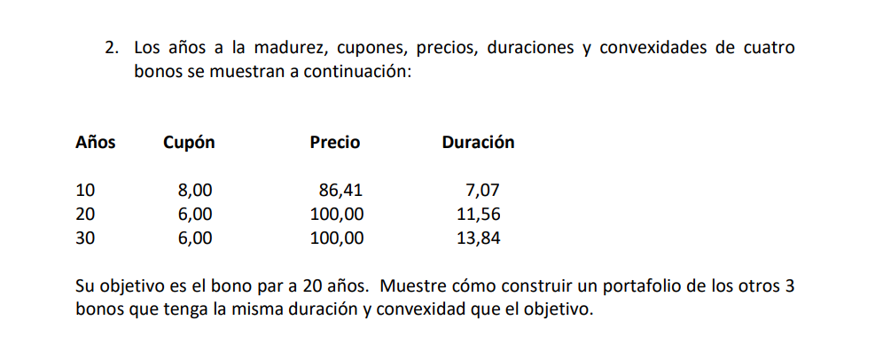
Año | Cupón | Precio | W | Duración | Convexidad
10 | 8 | 86.41 | 23.30% | 7.07 | 55.65
30 | 6 | 100 | -15.55% | 13.84 | 69.67
1 | 0 | 88.4956 | 107.82% | 0.885 | 1.57
20 | 6 | 100 |  | 11.56 | 186.23

 | 100 | Ecuacion 1
 | 11.56 | Ecuacion 2
 | 186.23 | Ecuacion 3

